Formatowanie 2
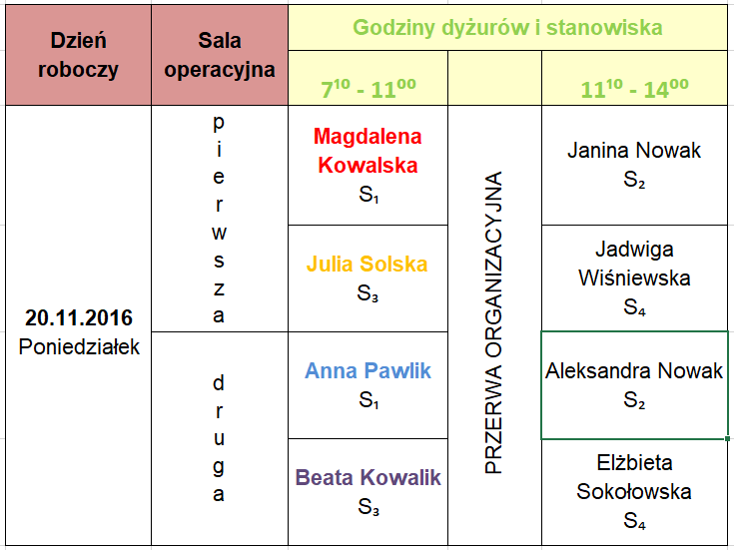
Zadanie 3
Utwórz i sformatuj grafik jak na rysunku. Wskazówka - zastosuj scalanie komórek, czcionka dla komórki.
 | Dzień roboczy | Sala operacyjna | Godziny dyżurów i stanowiska
 |  |  | 710 - 1100 |  | 1110-1400
 | 20.11.2016 Poniedziałek | pierwsza | Magdalena Kowalska S1 | PRZERWA ORGANIZACYJNA | Janina Nowak S2

 |  |  | Julia Solska S3 |  | Jadwiga Wiśniewska S4

 |  | druga | Anna Pawlik S1 |  | Aleksandra Nowak S2

 |  |  | Beata Kowalik S3 |  | Elżbieta Sokołowska S4

